載體濃度
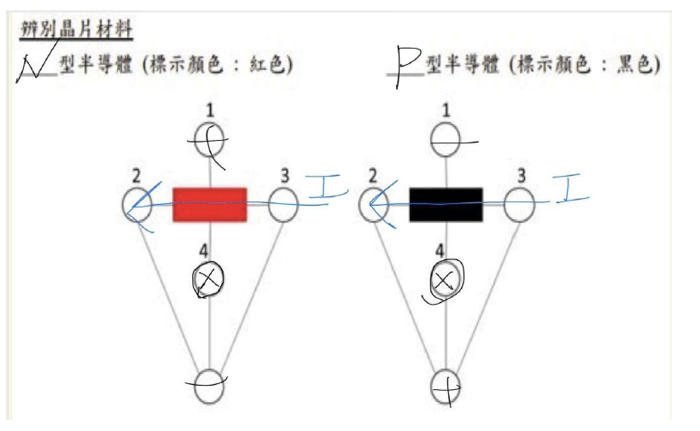
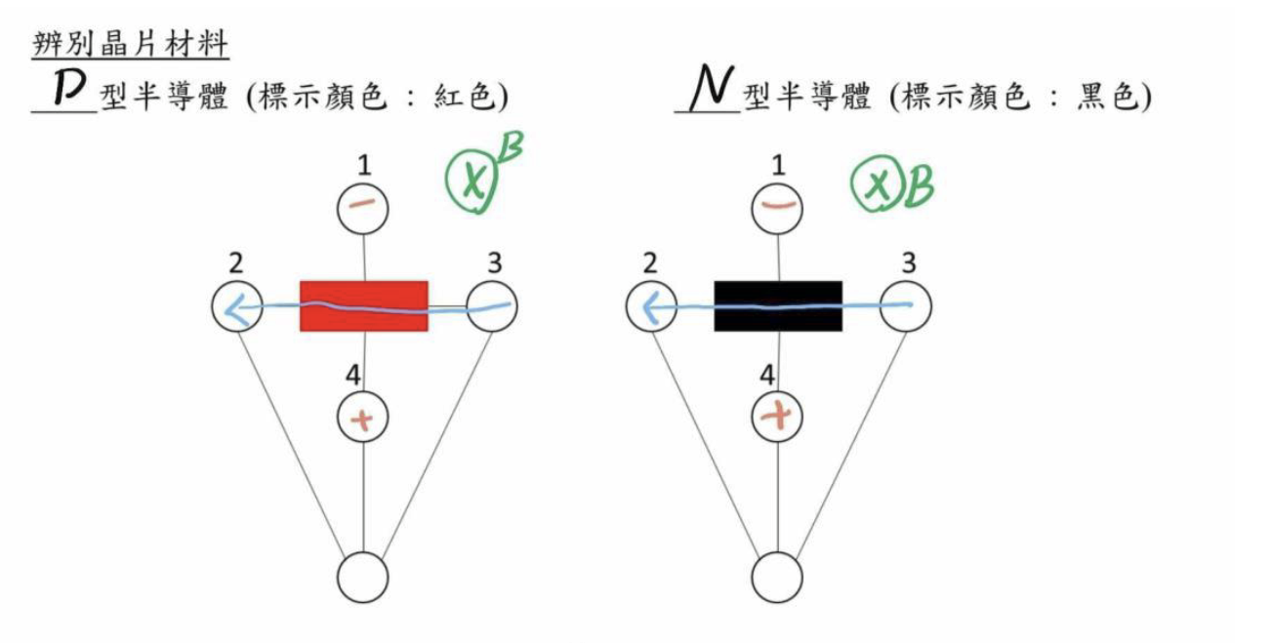
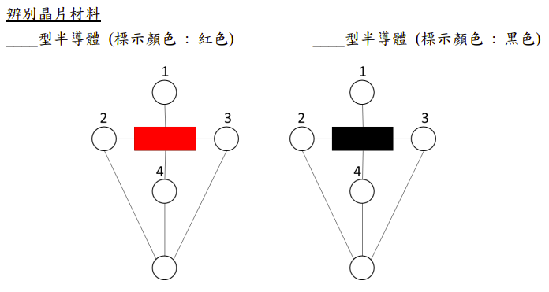
晶片類型 | d(cm) | B(T) | I(mA) | V(mV) | 載體濃度n(m-3)
紅色型 | 0.5 | 0.22 | 27.40 | -58.38 | 6.41234E+20
 | 1 | 0.17 | 27.20 | -47.62 | 5.97142E+20
 | 1.5 | 0.15 | 27.40 | -41.12 | 6.09703E+20
 | 2 | 0.12 | 27.40 | -36.92 | 5.60320E+20
 | 2.5 | 0.11 | 27.40 | -33.58 | 5.51794E+20
黑色型 | 0.5 | 0.22 | 31.40 | 79.60 | 5.38948E+20
 | 1 | 0.17 | 32.00 | 63.80 | 5.24357E+20
 | 1.5 | 0.15 | 31.60 | 53.76 | 5.37855E+20
 | 2 | 0.12 | 31.80 | 47.35 | 5.07011E+20
 | 2.5 | 0.11 | 31.80 | 42.95 | 5.00716E+20

